AM und Bildung
Arbeitmarkt und Bildung in Wien
 | Oct-23

Arbeitsmarktdaten im Kontext von Bildungsabschlüssen:
Das mit Abstand höchste Arbeitslosigkeitsrisiko haben Personen, die keinen über die Pflichtschule hinausgehenden Bildungsabschluss vorweisen können.

Wichtige Arbeitsmarktdaten auf einen Blick

 |  |  | Veränd. zum Vorjahr
 | Bestand/Quote |  | absolut | in%

Arbeitslose Personen | 106,301 |  | 6,349 | 6.4%
Frauen | 45,490 |  | 1,840 | 4.2%
Männer *) | 60,811 |  | 4,509 | 8.0%
Unselbständig Beschäftigte | 925,199 |  | 13,407 | 1.5%
Frauen | 446,539 |  | 6,802 | 1.5%
Männer *) | 478,660 |  | 6,605 | 1.4%
Arbeitslosenquote - nationale Berechnung | 10.3% |  | 0.4% | -Punkte
Frauen | 9.2% |  | 0.2% | -Punkte
Männer *) | 11.3% |  | 0.6% | -Punkte

 | arbeitslose Personen |  | offene Stellen

 | Bestand | Anteil | Bestand | Anteil

Gesamt | 106,301 | 100% | 17,353 | 100%
maximal Pflichtschule | 51,096 | 48.1% | 7,069 | 40.7%
Lehre | 20,374 | 19.2% | 4,857 | 28.0%
Mittlere technisch-gewerbliche Schule | 618 | 0.6% | 28 | 0.2%
Mittlere kaufmännische Schule | 1,861 | 1.8% | 64 | 0.4%
sonstige mittlere Schule | 2,200 | 2.1% | 1,002 | 5.8%
Allgemeinbildende höhere Schule | 9,900 | 9.3% | 193 | 1.1%
Höhere technisch-gewerbliche Schule | 1,926 | 1.8% | 801 | 4.6%
Höhere kaufmännische Schule | 1,692 | 1.6% | 376 | 2.2%
sonstige höhere Schule | 2,846 | 2.7% | 1,454 | 8.4%
Akademie | 332 | 0.3% | 68 | 0.4%
Fachhochschule | 1,313 | 1.2% | 705 | 4.1%
Universität, Hochschule, Pädagogische Hochschule | 11,945 | 11.2% | 735 | 4.2%

48,1% der arbeitslosen Personen hat lediglich Pflichtschulausbildung, 19,2% verfügen über einen Lehrabschluss; in Summe weisen 67,3% aller arbeitslosen Personen maximal Lehrausbildung auf. Personen mit Lehrabschluss sind allerdings im Vorteil: 28,0% der (sofort verfügbaren) offenen Stellen verlangt diese Qualifikation.

Bestand arbeitsloser Personen nach Ausbildung und Geschlecht

 | Frauen N = 45.490 | Männer *) N = 60.811
Pflichtschule | 46.3% | 49.4%
Lehre | 15.7% | 21.8%
BMS | 5.3% | 3.7%
AHS | 10.0% | 8.8%
BHS | 6.4% | 5.8%
Uni, FH, Akademie | 16.1% | 10.3%

Bei der differenzierten Betrachtung arbeitsloser Personen nach Geschlecht zeigt sich ein Unterschied beim Anteil von Personen mit Pflichtschulausbildung (Männer: 49,4%, Frauen: 46,3%), noch deutlicher ist der Unterschied beim Anteil von Personen mit Lehrabschluss: 15,7% der arbeitslosen Frauen, aber 21,8% der arbeitslosen Männer haben eine Lehrausbildung absolviert.

Arbeitslosenquote1 nach Ausbildung

 | Okt 23 | Okt 22 | ALQ-Gesamt | ALQ-Gesamt
Pflichtschulausbildung | 29.9% | 27.6% | 10.3% | 9.9%
Lehrausbildung | 9.9% | 9.6% | 10.3% | 9.9%
BMS | 5.7% | 5.9% | 10.3% | 9.9%
AHS | 8.9% | 8.5% | 10.3% | 9.9%
BHS | 5.7% | 6.0% | 10.3% | 9.9%
Akadem. Ausbildung, FH | 3.9% | 3.5% | 10.3% | 9.9%

Arbeitslosenquote1 nach Ausbildung im Zeitverlauf

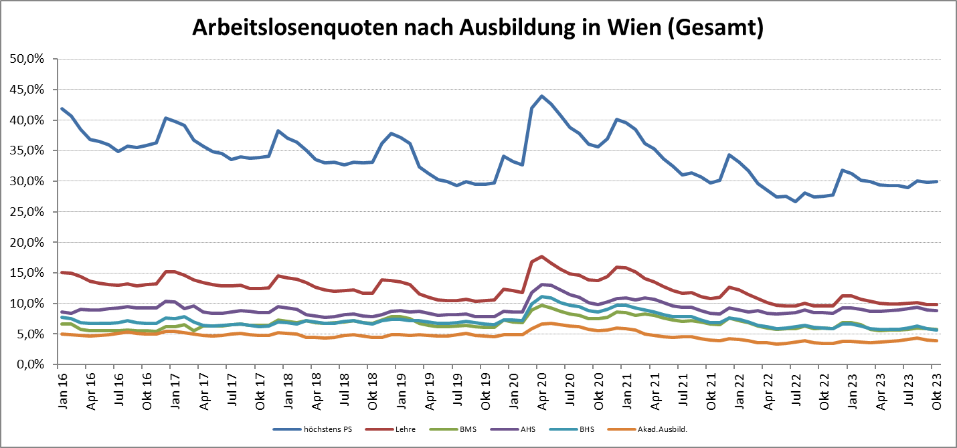

1 Vorgemerkte Arbeitslose einer Bildungsebene bezogen auf das Arbeitskräftepotential (Arbeitslose + unselbstständig Beschäftigte des Jahres) derselben Bildungsebene; die Gliederung der Beschäftigtenbasis nach Bildungsabschluss wurde nach Ergebnissen der Arbeitskräfteerhebung (unselbeständig Erwerbstätige nach LFK) errechnet

verwendete Abkürzungen:
AHS: Allgemeinbildende höhere Schule
BHS: Berufsbildende höhere Schule (Höhere technisch-gewerbliche Schule, Höhere kaufmännische Schule, Sonstige höhere Schule)
BMS: Berufsbildende mittlere Schule (Mittlere technisch-gewerbliche Schule, Mittlere kaufmännische Schule, Sonstige mittlere Schule)

*) Männer und Personen mit alternativem Geschlechtseintrag

